Semáforo
Registros COVID-19, del 08 de julio al 21 de julio del 2022 *

Datos actualizados al 22 de julio del 2022 a las 12:01:00 a.m.

Código departamento | Código municipio | Departamento | Municipio | Proyecciones preliminares 2022, de Población total INE | Proyecciones preliminares, de población >12 años | Número de Tamizajes | Número de casos positivos | Número de segundas dosis acumuladas | % de Positividad | Promedio de Número de pruebas por 1,000 habitantes por día. | Porcentaje acumulado de vacunación segundas dosis en mayores de 12 años | Incidencia de casos confirmados de COVID-19 por 100,000 habitantes en los últimos 14 días | Puntaje total | Rango del semáforo
1 | 1 | GUATEMALA | GUATEMALA | 1213651 | 988661 | 52421 | 19867 | 1028958 | 37.9 | 3.09 | 104.08 | 1636.96 | 9.5 | >7 y <=10.5 Naranja | Total de Municipios según Color
1 | 2 | GUATEMALA | SANTA CATARINA PINULA | 87362 | 69359 | 1543 | 717 | 48656 | 46.47 | 1.26 | 70.15 | 820.72 | 9.5 | >7 y <=10.5 Naranja
1 | 3 | GUATEMALA | SAN JOSÉ PINULA | 89636 | 68004 | 2906 | 1178 | 59298 | 40.54 | 2.32 | 87.2 | 1314.2 | 9.5 | >7 y <=10.5 Naranja | Verde | Amarillo | Naranja | Rojo
1 | 4 | GUATEMALA | SAN JOSÉ DEL GOLFO | 8456 | 6405 | 238 | 64 | 5960 | 26.89 | 2.01 | 93.05 | 756.86 | 9.5 | >7 y <=10.5 Naranja | 0 | 22 | 220 | 98
1 | 5 | GUATEMALA | PALENCIA | 74839 | 54644 | 958 | 311 | 30619 | 32.46 | 0.91 | 56.03 | 415.56 | 10.5 | >7 y <=10.5 Naranja
1 | 6 | GUATEMALA | CHINAUTLA | 124365 | 94791 | 1708 | 589 | 46978 | 34.48 | 0.98 | 49.56 | 473.61 | 10.5 | >7 y <=10.5 Naranja
1 | 7 | GUATEMALA | SAN PEDRO AYAMPUC | 67946 | 50915 | 971 | 257 | 27757 | 26.47 | 1.02 | 54.52 | 378.24 | 10.5 | >7 y <=10.5 Naranja
1 | 8 | GUATEMALA | MIXCO | 517505 | 417127 | 9998 | 3777 | 301324 | 37.78 | 1.38 | 72.24 | 729.85 | 9.5 | >7 y <=10.5 Naranja
1 | 9 | GUATEMALA | SAN PEDRO SACATEPÉQUEZ | 56545 | 42384 | 375 | 84 | 33636 | 22.4 | 0.47 | 79.36 | 148.55 | 8.5 | >7 y <=10.5 Naranja
1 | 10 | GUATEMALA | SAN JUAN SACATEPÉQUEZ | 284798 | 209588 | 4168 | 1189 | 86831 | 28.53 | 1.05 | 41.43 | 417.49 | 11.5 | > 10.5 Rojo
1 | 11 | GUATEMALA | SAN RAYMUNDO | 38891 | 28587 | 698 | 250 | 19875 | 35.82 | 1.28 | 69.52 | 642.82 | 10.5 | >7 y <=10.5 Naranja
1 | 12 | GUATEMALA | CHUARRANCHO | 17057 | 12239 | 349 | 35 | 5686 | 10.03 | 1.46 | 46.46 | 205.19 | 8.5 | >7 y <=10.5 Naranja
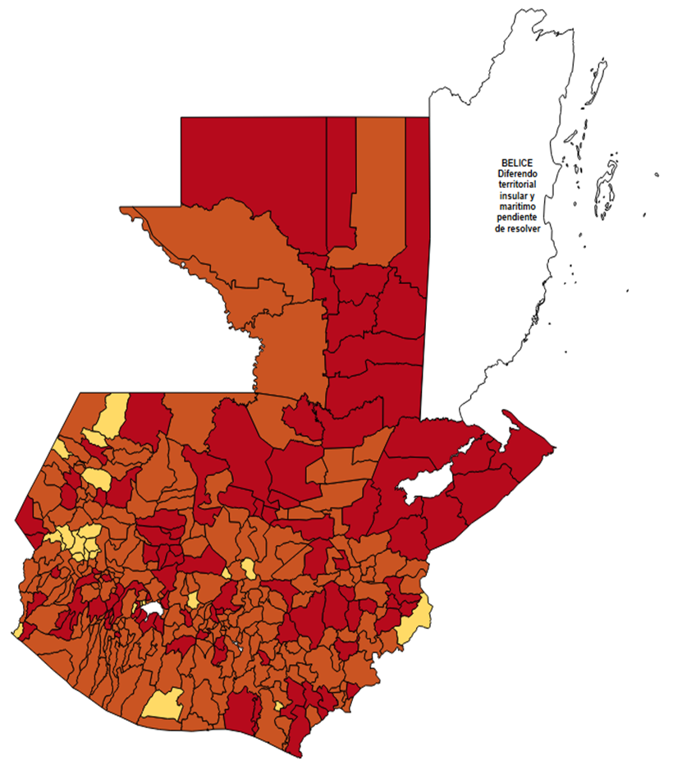
1 | 13 | GUATEMALA | FRAIJANES | 63721 | 51173 | 2023 | 906 | 42017 | 44.78 | 2.27 | 82.11 | 1421.82 | 9.5 | >7 y <=10.5 Naranja
1 | 14 | GUATEMALA | AMATITLÁN | 152296 | 117192 | 3215 | 1155 | 74611 | 35.93 | 1.51 | 63.67 | 758.39 | 10.5 | >7 y <=10.5 Naranja
1 | 15 | GUATEMALA | VILLA NUEVA | 483897 | 378270 | 7873 | 3223 | 212444 | 40.94 | 1.16 | 56.16 | 666.05 | 10.5 | >7 y <=10.5 Naranja
1 | 16 | GUATEMALA | VILLA CANALES | 167779 | 127386 | 2788 | 1037 | 81894 | 37.2 | 1.19 | 64.29 | 618.07 | 10.5 | >7 y <=10.5 Naranja
1 | 17 | GUATEMALA | SAN MIGUEL PETAPA | 150513 | 119637 | 2462 | 1025 | 70850 | 41.63 | 1.17 | 59.22 | 681 | 10.5 | >7 y <=10.5 Naranja
2 | 1 | EL PROGRESO | GUASTATOYA | 27407 | 21852 | 471 | 149 | 16764 | 31.63 | 1.23 | 76.72 | 543.66 | 9.5 | >7 y <=10.5 Naranja
2 | 2 | EL PROGRESO | MORAZÁN | 12672 | 9885 | 385 | 164 | 5917 | 42.6 | 2.17 | 59.86 | 1294.19 | 10.5 | >7 y <=10.5 Naranja
2 | 3 | EL PROGRESO | SAN AGUSTÍN ACASAGUASTLÁN | 55508 | 40258 | 210 | 59 | 15801 | 28.1 | 0.27 | 39.25 | 106.29 | 11 | > 10.5 Rojo
2 | 4 | EL PROGRESO | SAN CRISTÓBAL ACASAGUASTLÁN | 7979 | 6165 | 175 | 69 | 3145 | 39.43 | 1.57 | 51.01 | 864.77 | 10.5 | >7 y <=10.5 Naranja
2 | 5 | EL PROGRESO | EL JÍCARO | 13518 | 10627 | 115 | 30 | 6100 | 26.09 | 0.61 | 57.4 | 221.93 | 10 | >7 y <=10.5 Naranja
2 | 6 | EL PROGRESO | SANSARE | 13674 | 10770 | 140 | 31 | 5944 | 22.14 | 0.73 | 55.19 | 226.71 | 9 | >7 y <=10.5 Naranja
2 | 7 | EL PROGRESO | SANARATE | 42422 | 33078 | 476 | 143 | 19203 | 30.04 | 0.8 | 58.05 | 337.09 | 11 | > 10.5 Rojo
2 | 8 | EL PROGRESO | SAN ANTONIO LA PAZ | 22493 | 16882 | 189 | 34 | 9362 | 17.99 | 0.6 | 55.46 | 151.16 | 9.5 | >7 y <=10.5 Naranja
3 | 1 | SACATEPEQUEZ | ANTIGUA GUATEMALA | 59850 | 49991 | 2511 | 1258 | 42403 | 50.1 | 3 | 84.82 | 2101.92 | 9.5 | >7 y <=10.5 Naranja
3 | 2 | SACATEPEQUEZ | JOCOTENANGO | 23820 | 19782 | 728 | 330 | 15438 | 45.33 | 2.18 | 78.04 | 1385.39 | 9.5 | >7 y <=10.5 Naranja
3 | 3 | SACATEPEQUEZ | PASTORES | 19928 | 15734 | 322 | 156 | 9903 | 48.45 | 1.15 | 62.94 | 782.82 | 10.5 | >7 y <=10.5 Naranja
3 | 4 | SACATEPEQUEZ | SUMPANGO | 46912 | 36481 | 351 | 141 | 22097 | 40.17 | 0.53 | 60.57 | 300.56 | 11.5 | > 10.5 Rojo
3 | 5 | SACATEPEQUEZ | SANTO DOMINGO XENACOJ | 14793 | 11512 | 160 | 84 | 7877 | 52.5 | 0.77 | 68.42 | 567.84 | 11 | > 10.5 Rojo
3 | 6 | SACATEPEQUEZ | SANTIAGO SACATEPÉQUEZ | 37549 | 29802 | 783 | 316 | 18650 | 40.36 | 1.49 | 62.58 | 841.57 | 10.5 | >7 y <=10.5 Naranja
3 | 7 | SACATEPEQUEZ | SAN BARTOLOMÉ MILPAS ALTAS | 8762 | 7033 | 451 | 226 | 5612 | 50.11 | 3.68 | 79.8 | 2579.32 | 9.5 | >7 y <=10.5 Naranja
3 | 8 | SACATEPEQUEZ | SAN LUCAS SACATEPÉQUEZ | 29187 | 23894 | 957 | 400 | 19757 | 41.8 | 2.34 | 82.69 | 1370.47 | 9.5 | >7 y <=10.5 Naranja
3 | 9 | SACATEPEQUEZ | SANTA LUCÍA MILPAS ALTAS | 17712 | 14314 | 289 | 118 | 10011 | 40.83 | 1.17 | 69.94 | 666.21 | 10.5 | >7 y <=10.5 Naranja
3 | 10 | SACATEPEQUEZ | MAGDALENA MILPAS ALTAS | 12853 | 10239 | 146 | 69 | 8902 | 47.26 | 0.81 | 86.94 | 536.84 | 9.5 | >7 y <=10.5 Naranja
3 | 11 | SACATEPEQUEZ | SANTA MARÍA DE JESÚS | 27061 | 20310 | 163 | 66 | 4907 | 40.49 | 0.43 | 24.16 | 243.89 | 12.5 | > 10.5 Rojo
3 | 12 | SACATEPEQUEZ | CIUDAD VIEJA | 41920 | 33688 | 477 | 211 | 19628 | 44.23 | 0.81 | 58.26 | 503.34 | 10.5 | >7 y <=10.5 Naranja
3 | 13 | SACATEPEQUEZ | SAN MIGUEL DUEÑAS | 15892 | 12597 | 95 | 47 | 7918 | 49.47 | 0.43 | 62.86 | 295.75 | 11.5 | > 10.5 Rojo
3 | 14 | SACATEPEQUEZ | ALOTENANGO | 28464 | 22012 | 160 | 59 | 11437 | 36.88 | 0.4 | 51.96 | 207.28 | 10.5 | >7 y <=10.5 Naranja
3 | 15 | SACATEPEQUEZ | SAN ANTONIO AGUAS CALIENTES | 12997 | 10442 | 70 | 23 | 6566 | 32.86 | 0.38 | 62.88 | 176.96 | 11 | > 10.5 Rojo
3 | 16 | SACATEPEQUEZ | SANTA CATARINA BARAHONA | 4657 | 3768 | 17 | 7 | 2917 | 41.18 | 0.26 | 77.42 | 150.31 | 10 | >7 y <=10.5 Naranja
4 | 1 | CHIMALTENANGO | CHIMALTENANGO | 116642 | 91807 | 2914 | 1264 | 65372 | 43.38 | 1.78 | 71.21 | 1083.66 | 9.5 | >7 y <=10.5 Naranja
4 | 2 | CHIMALTENANGO | SAN JOSÉ POAQUIL | 33932 | 25937 | 154 | 26 | 13039 | 16.88 | 0.32 | 50.27 | 76.62 | 9 | >7 y <=10.5 Naranja
4 | 3 | CHIMALTENANGO | SAN MARTÍN JILOTEPEQUE | 94901 | 71365 | 409 | 82 | 35770 | 20.05 | 0.31 | 50.12 | 86.41 | 9 | >7 y <=10.5 Naranja
4 | 4 | CHIMALTENANGO | SAN JUAN COMALAPA | 60834 | 46815 | 521 | 53 | 23133 | 10.17 | 0.61 | 49.41 | 87.12 | 7 | >3.5 y <=7 Amarillo
4 | 5 | CHIMALTENANGO | SANTA APOLONIA | 23751 | 16966 | 112 | 19 | 8901 | 16.96 | 0.34 | 52.46 | 80 | 9 | >7 y <=10.5 Naranja
4 | 6 | CHIMALTENANGO | TECPÁN GUATEMALA | 112864 | 81363 | 625 | 117 | 46608 | 18.72 | 0.4 | 57.28 | 103.66 | 8.5 | >7 y <=10.5 Naranja
4 | 7 | CHIMALTENANGO | PATZÚN | 71790 | 54315 | 441 | 114 | 31914 | 25.85 | 0.44 | 58.76 | 158.8 | 10.5 | >7 y <=10.5 Naranja
4 | 8 | CHIMALTENANGO | POCHUTA | 11239 | 8526 | 234 | 42 | 5516 | 17.95 | 1.49 | 64.7 | 373.7 | 9.5 | >7 y <=10.5 Naranja
4 | 9 | CHIMALTENANGO | PATZICÍA | 40848 | 31138 | 201 | 108 | 15491 | 53.73 | 0.35 | 49.75 | 264.39 | 12 | > 10.5 Rojo
4 | 10 | CHIMALTENANGO | SANTA CRUZ BALANYÁ | 10981 | 8270 | 125 | 36 | 5877 | 28.8 | 0.81 | 71.06 | 327.84 | 9.5 | >7 y <=10.5 Naranja
4 | 11 | CHIMALTENANGO | ACATENANGO | 28780 | 21464 | 212 | 62 | 11200 | 29.25 | 0.53 | 52.18 | 215.43 | 10.5 | >7 y <=10.5 Naranja
4 | 12 | CHIMALTENANGO | YEPOCAPA | 42996 | 31021 | 233 | 62 | 15908 | 26.61 | 0.39 | 51.28 | 144.2 | 11 | > 10.5 Rojo
4 | 13 | CHIMALTENANGO | SAN ANDRÉS ITZAPA | 35579 | 26653 | 330 | 80 | 14582 | 24.24 | 0.66 | 54.71 | 224.85 | 9 | >7 y <=10.5 Naranja
4 | 14 | CHIMALTENANGO | PARRAMOS | 20632 | 15842 | 319 | 138 | 10293 | 43.26 | 1.1 | 64.97 | 668.86 | 10.5 | >7 y <=10.5 Naranja
4 | 15 | CHIMALTENANGO | ZARAGOZA | 29668 | 22517 | 502 | 215 | 15264 | 42.83 | 1.21 | 67.79 | 724.69 | 10.5 | >7 y <=10.5 Naranja
4 | 16 | CHIMALTENANGO | EL TEJAR | 23780 | 18797 | 523 | 201 | 17161 | 38.43 | 1.57 | 91.3 | 845.25 | 9.5 | >7 y <=10.5 Naranja
5 | 1 | ESCUINTLA | ESCUINTLA | 170280 | 134762 | 2278 | 824 | 81237 | 36.17 | 0.96 | 60.28 | 483.91 | 10.5 | >7 y <=10.5 Naranja
5 | 2 | ESCUINTLA | SANTA LUCÍA COTZUMALGUAPA | 127683 | 97560 | 1005 | 196 | 49588 | 19.5 | 0.56 | 50.83 | 153.51 | 9.5 | >7 y <=10.5 Naranja
5 | 3 | ESCUINTLA | LA DEMOCRACIA | 25917 | 19550 | 245 | 38 | 11951 | 15.51 | 0.68 | 61.13 | 146.62 | 9 | >7 y <=10.5 Naranja
5 | 4 | ESCUINTLA | SIQUINALÁ | 26317 | 19825 | 155 | 31 | 9871 | 20 | 0.42 | 49.79 | 117.79 | 9.5 | >7 y <=10.5 Naranja
5 | 5 | ESCUINTLA | MASAGUA | 48552 | 36570 | 467 | 92 | 20071 | 19.7 | 0.69 | 54.88 | 189.49 | 9 | >7 y <=10.5 Naranja
5 | 6 | ESCUINTLA | TIQUISATE | 63971 | 48315 | 626 | 121 | 27029 | 19.33 | 0.7 | 55.94 | 189.15 | 9 | >7 y <=10.5 Naranja
5 | 7 | ESCUINTLA | LA GOMERA | 53211 | 40523 | 502 | 55 | 21109 | 10.96 | 0.67 | 52.09 | 103.36 | 7 | >3.5 y <=7 Amarillo
5 | 8 | ESCUINTLA | GUANAGAZAPA | 17458 | 12761 | 251 | 40 | 5273 | 15.94 | 1.03 | 41.32 | 229.12 | 9.5 | >7 y <=10.5 Naranja
5 | 9 | ESCUINTLA | PUERTO DE SAN JOSÉ | 68331 | 52470 | 707 | 118 | 23748 | 16.69 | 0.74 | 45.26 | 172.69 | 10 | >7 y <=10.5 Naranja
5 | 10 | ESCUINTLA | IZTAPA | 20401 | 15714 | 143 | 22 | 6371 | 15.38 | 0.5 | 40.54 | 107.84 | 9.5 | >7 y <=10.5 Naranja
5 | 11 | ESCUINTLA | PALÍN | 72203 | 55649 | 275 | 84 | 30188 | 30.55 | 0.27 | 54.25 | 116.34 | 11 | > 10.5 Rojo
5 | 12 | ESCUINTLA | SAN VICENTE PACAYA | 18417 | 14191 | 309 | 130 | 8239 | 42.07 | 1.2 | 58.06 | 705.87 | 10.5 | >7 y <=10.5 Naranja
5 | 13 | ESCUINTLA | NUEVA CONCEPCIÓN | 82216 | 62337 | 149 | 18 | 20710 | 12.08 | 0.13 | 33.22 | 21.89 | 8 | >7 y <=10.5 Naranja
5 | 14 | ESCUINTLA | SIPACATE | 18212 | 14006 | 22 | 4 | 7174 | 18.18 | 0.09 | 51.22 | 21.96 | 8 | >7 y <=10.5 Naranja
6 | 1 | SANTA ROSA | CUILAPA | 47448 | 37139 | 458 | 110 | 16389 | 24.02 | 0.69 | 44.13 | 231.83 | 10 | >7 y <=10.5 Naranja
6 | 2 | SANTA ROSA | BARBERENA | 61764 | 47491 | 470 | 140 | 23493 | 29.79 | 0.54 | 49.47 | 226.67 | 10.5 | >7 y <=10.5 Naranja
6 | 3 | SANTA ROSA | SANTA ROSA DE LIMA | 21726 | 16812 | 104 | 11 | 6944 | 10.58 | 0.34 | 41.3 | 50.63 | 8 | >7 y <=10.5 Naranja
6 | 4 | SANTA ROSA | CASILLAS | 26265 | 20267 | 359 | 46 | 7945 | 12.81 | 0.98 | 39.2 | 175.14 | 8.5 | >7 y <=10.5 Naranja
6 | 5 | SANTA ROSA | SAN RAFAEL LAS FLORES | 14078 | 10711 | 20 | 3 | 4348 | 15 | 0.1 | 40.59 | 21.31 | 8 | >7 y <=10.5 Naranja
6 | 6 | SANTA ROSA | ORATORIO | 27539 | 21169 | 298 | 77 | 8210 | 25.84 | 0.77 | 38.78 | 279.6 | 12 | > 10.5 Rojo
6 | 7 | SANTA ROSA | SAN JUAN TECUACO | 13050 | 9798 | 29 | 4 | 5053 | 13.79 | 0.16 | 51.57 | 30.65 | 7 | >3.5 y <=7 Amarillo
6 | 8 | SANTA ROSA | CHIQUIMULILLA | 65832 | 51879 | 820 | 150 | 21236 | 18.29 | 0.89 | 40.93 | 227.85 | 9.5 | >7 y <=10.5 Naranja
...

